상품제안서
루프텀블러 450ml + 160g타올세트 굿즈세트 | 상품코드: S46392

 |  |  |  |  |  |  | 02-713-8555 | www.synergygift.co.kr
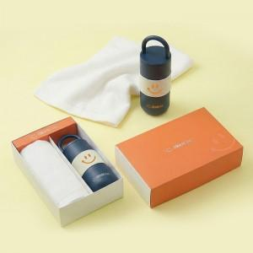

【상세/제작정보】 | <p><span style="font-size: 18.6667px;">※ 자수인쇄, 글자 20자 기준(난이도, 크기, 글자수에 따라 비용 추가 변동 됩니다)</span></p><p style="text-align: center; " align="center"><span style="font-size: 14pt;">※</span><span style="font-size: 14pt;">​ 케이스 인쇄 - </span><span style="background-color: rgb(248, 248, 248); color: rgb(102, 102, 102); font-family: &quot;맑은 고딕&quot;; font-size: 14pt;">슬리브 풀컬러인쇄+간지 풀컬러인쇄</span>​​</p>

【인쇄/포장옵션】 | [텀블러] 레이저, [텀블러] DTF필름전사, [타올] 자수 / 포장지포장

【공급단가】 | 수량 | 20~ | 100~ | 300~ | 500~ | 1,000~
*VAT별도 | 단가 | 22,500원 | 20,400원 | 19,500원 | 19,200원 | 18,900원

【상품 URL】 | https://www.synergygift.co.kr:443/src/goods_detail.php?gdno=46392

